Sheet1
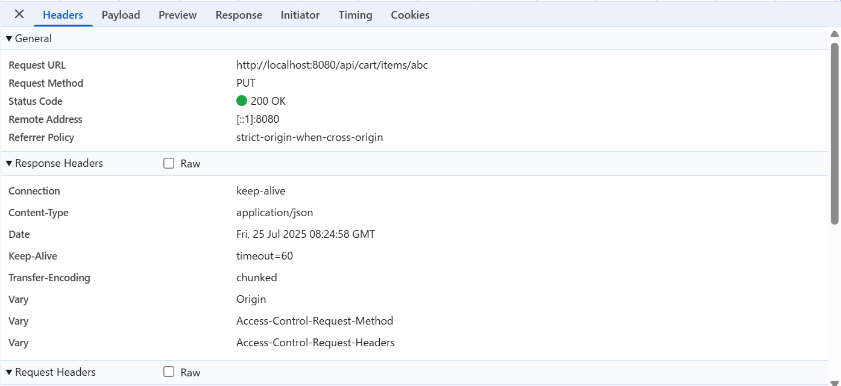
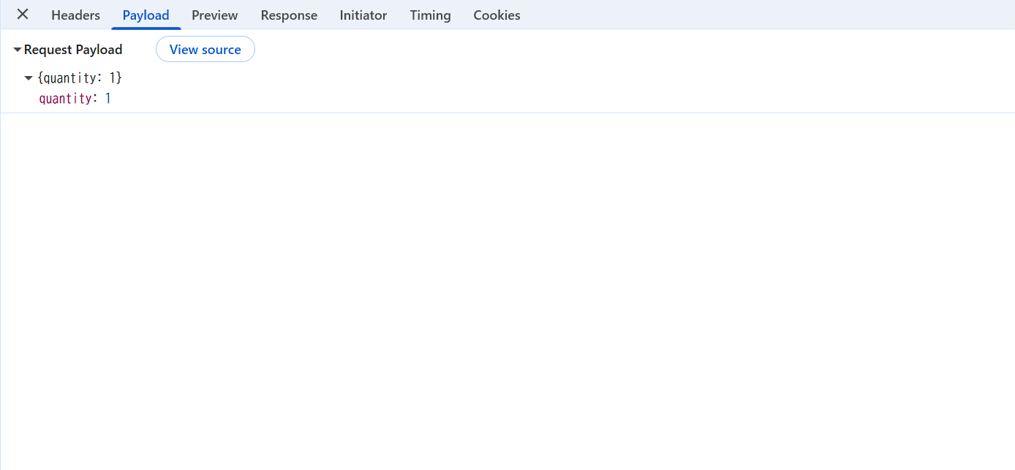
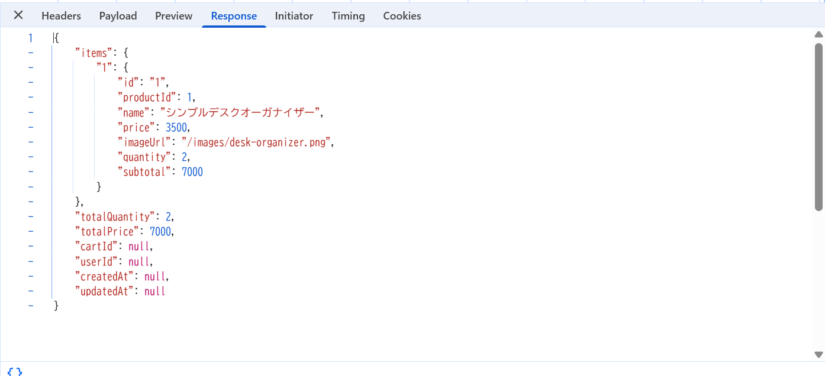
No. | テスト対象 | テスト種別 | 目的/観点 | 前提条件 | 操作手順 | 期待結果
ST-C-014 | カート機能 | セキュリティ | 数量変更APIに不正なitemIdを送信した場合 (APIレベル) | カートに商品が入っている | 1. ブラウザ開発者ツール等で、存在しないitemId?(例: "abc", "999") を指定して?PUT /api/cart/items/{itemId}?APIを呼び出す。 | 1. サーバー側でエラー (例: 500 Internal Server Error - 型変換エラー等) または無視され、 カートの内容に影響がないこと (現在の?CartService?実装では無視される)。

